給水装置工事明細書
 |  |  |  |  |  |  |  |  |  |  |  |  |  |  |  |  |  |  |  |  |  |  |  | 別紙３
様式第 | 5 |  | 号（第11 |  |  | 条関係） |  |  |  | 受付 |  |  |  |  | 年 | 月 |  |  |  | 日 |  | 第 |  |  |  | 号
給水装置工事明細書 |  |  |  |  |  |  |  |  |  |  |  |  |  |  |  |  |  | （ |  |  | 審査 |  | 検査 |  |  | ）
着工日 | 年 月 日 |  |  |  |  |  |  | 竣工日 | 年 月 日 |  |  |  |  | 水栓番号
N
N
案内図

使用材料（一次側：公道分） |  |  |  |  |  |  |  |  |  |  |  |  | 使用材料（二次側：宅地分）
名称・形状等 |  |  |  | 数量 | 単位 |  | 名称・形状等 |  |  |  | 数量 | 単位 | 名称・形状等 |  |  |  | 数量 | 単位 | 名称・形状等 |  |  |  |  |  | 数量 |  | 単位

配水管水圧 |  | Mpa |  |  |  |  | 残留塩素 |  | ㎎/l(ppm)

【記載例】給水装置工事申込書
太枠の中が申込者、
太枠の外が水道事業体、
の記載部分となっています。
様式第 |  |  | 1 |  |  |  |  | 号（第11 |  |  |  |  |  |  |  |  |  |  |  |  |  |  |  | 受付 |  |  |  |  |  |  |  |  | R6 |  | 年 | ○ |  | 月 |  | ○ |  |  | 日 |  |  |  | 第 |  | ○○ |  |  | 号
決裁承認 |  | 課長 |  |  |  | 係長 |  |  |  |  | 設計審査 |  |  |  |  |  | 係 |  |  |  |  |  |  |  |  |  |  |  |  |  | 水栓番号
 |  |  |  |  |  |  |  |  |  |  |  |  |  |  |  |  |  |  |  |  |  |  |  |  |  |  |  |  | ○○○○○○
既存給水装置を改造・口径変更する場合は記入
給水装置工事申込書

日付は提出時に記入
（申込先） |  |  | 群馬東部水道企業団企業長 |  |  |  |  |  |  |  |  |  |  |  |  |  |  |  |  |  |  |  |  |  |  |  |  |  |  |  |  |  |  |  |  |  |  |  |  | R8 |  |  | 年 |  | 11 |  |  |  | 月 |  | 1 |  | 日
 |  |  |  |  |  |  |  |  |  |  |  |  |  |  | （申込者） |  |  |  |  |  | 住所 |  |  | ○市○町○○
 |  |  |  |  |  |  |  |  |  |  |  |  |  |  |  |  |  |  |  |  | フリガナ |  |  | □□□ 〇□□
 |  |  |  |  |  |  |  |  |  |  |  |  |  |  |  |  |  |  |  |  | 氏名 |  |  | △△□〇 〇□〇△
 |  |  |  |  |  |  |  |  |  |  |  |  |  |  |  |  |  |  |  |  | 電話 |  |  |  | 〇〇〇 |  |  |  |  |  |  | - |  | 〇〇〇〇 |  |  |  |  |  | - | 〇〇〇〇
私は、次の指定給水装置工事事業者に、給水装置工事の申込手続及び施工に関する一切を委任し、工事を申込みます。なお、給水装置工事の施工にあたっては、給水条例をはじめとする関係法令等の遵守を徹底します。 また、給水装置工事の申込にあたって、以下の選択事項について誓約・同意いたします。当該給水装置の権利移転をした際は、継承者に本書の事項を遵守させます。

工事場所 |  |  |  |  | △市△村△△
工事種別 |  |  |  |  |  |  | 新設( |  |  | 13 |  |  | mm) |  |  |  |  | 改造(口径変更 |  |  |  |  |  |  |  |  |  |  | mm→ |  |  |  |  |  | mm） |  |  | その他( |  |  |  |  |  |  |  |  |  |  | ) |  |  | 撤去
指定給水 装置工事 事業者 |  |  |  |  | 住 所 |  |  |  |  | □市□町□□
 |  |  |  |  | 事業者名 |  |  |  |  | 〇×△水道工事店（株）
 |  |  |  |  | 代 表 者 |  |  |  |  | 〇〇〇 △△△ |  |  |  |  |  |  |  |  |  |  |  |  |  |  | 電話（代表番号） |  |  |  |  |  |  |  | 027 |  |  |  |  |  | - | ○○○ |  |  |  |  |  |  | - | ○○○○
指定番号 |  |  |  |  |  |  |  |  |  |  |  |  |  |  |  |  |  |  |  |  |  |  |  |  | ＦＡＸ番号 |  |  |  |  |  |  |  | 027 |  |  |  |  |  | - | △△△ |  |  |  |  |  |  | - | △△△△
( | 〇〇 |  |  | ) | 主任技術者 |  |  |  |  | 〇〇〇 △△△ |  |  |  |  |  |  |  |  |  |  |  |  |  |  | 電話（担当者） |  |  |  |  |  |  |  | 080 |  |  |  |  |  | - | ○○○ |  |  |  |  |  |  | - | ○○○○
 |  |  |  |  |  |  |  |  |  |  |  |  |  |  |  |  |  |  |  |  |  |  |  |  | その他メール等 |  |  |  |  |  |  |  | suidou@xxxxxx.xxx
選択事項 |  |  |  |  |  |  |  |  | （新設・改造の場合） 分岐から量水器までの管種・口径等の配管情報について公開することに同意します。
 |  |  |  |  |  |  |  |  | （新設・改造の場合） 今後、内線改造等を行う際は、必ず指定給水装置工事事業者に依頼することを誓約します。
※該当項目の□にチェック記入 |  |  |  |  |  |  |  |  | （受水槽を設置しない場合） 貯水機能を有していないため、計画的及び緊急の断水時等のやむを得ない場合には、水の使用ができなくなることを承諾し、異議申し立てを行わないことを誓約します。
 |  |  |  |  |  |  |  |  | （権利関係の同意事項等） 本申込に係る権利関係の事項については、全ての権利関係者より同意等を取得済みです。また、権利関係に関して、当事者間で紛争が生じた場合は、申込者の責任において解決します。
権利関係者取得済同意事項
給水装置 所有者 |  |  |  |  | 同意日 |  |  |  |  |  | Ｒ６ |  |  | 年 |  | 10 |  |  | 月 |  |  | 10 |  |  | 日 |  |  | 土地所有者 |  |  |  |  |  |  | 同意日 |  |  |  |  | Ｒ６ |  | 年 |  | 10 |  |  | 月 |  |  | 8 |  | 日
必要に応じ、「その他利害関係人」 をご活用ください。
また、欄に書き切れない場合、別添 で関係人一覧を添付ください。
 |  |  |  |  | 住 所 |  |  |  | ○市○町○○ |  |  |  |  |  |  |  |  |  |  |  |  |  |  |  |  |  |  |  |  |  |  |  |  |  | 住 所 |  | △市△村△△
 |  | 別添一覧 あり |  |  | 氏 名 |  |  |  | △〇△ 〇〇〇 |  |  |  |  |  |  |  |  |  |  |  |  |  |  |  |  |  |  |  |  | 別添一覧 あり |  |  |  |  | 氏 名 |  | 鈴木 花子
家屋所有者 |  |  |  |  | 同意日 |  |  |  |  |  | Ｒ６ |  |  | 年 |  | 10 |  |  | 月 |  |  | 7 |  |  | 日 |  |  | その他 利害関係人 |  |  |  |  |  |  | 同意日 |  |  |  |  |  |  | 年 |  |  |  |  | 月 |  |  |  |  | 日
 |  |  |  |  | 住 所 |  |  |  | □市□村□□ |  |  |  |  |  |  |  |  |  |  |  |  |  |  |  |  |  |  |  |  |  |  |  |  |  | 住 所
 |  |  |  |  |  |  |  |  |  |  |  |  |  |  |  |  |  |  |  |  |  |  |  |  |  |  |  | ( |  |  |  |  |  | )
 |  | 別添一覧 あり |  |  | 氏 名 |  |  |  | △○○ 〇△□ |  |  |  |  |  |  |  |  |  |  |  |  |  |  |  |  |  |  |  |  | 別添一覧 あり |  |  |  |  | 氏 名
完成予定日 |  |  | R7 |  | 年 |  | 1 |  | 月 | 10 |  | 日 |  | 量水器 |  |  |  | 13 |  |  |  | ㎜ |  | 3 |  |  |  | 個 |  | 設計審査・しゅん工検査手数料 |  |  |  |  |  |  |  |  |  | 加入金 |  |  |  |  |  |  |  | 領 収
添付書類 |  |  |  |  |  | その他 |  |  | ( |  |  |  | ) | 出庫日 |  |  |  | R7 |  | 年 |  | 1 |  | 月 |  | 20 |  | 日 |  | 審査 |  |  | 1,500 |  |  |  |  | 円 |  | 200,000
 |  | 同意 |  |  |  | 誓約 |  |  |  | 受水槽 |  |  |  | 検査日 |  |  |  | R7 |  | 年 |  | 1 |  | 月 |  | 30 |  | 日 |  | 検査 |  |  | 2,000 |  |  |  |  | 円 |  |  |  |  |  |  |  | 円
 |  | 増圧 |  |  |  | 三階 |  |  |  | 計算 |  |  |  | 新設量水器 |  | No. |  |  | 〇〇 |  |  |  |  |  |  |  | 検査承認 |  | 水道技術管理者 |  |  |  |  |  | 課長 |  |  |  | 係長 |  |  |  |  | しゅん工検査 |  |  |  |  |  | 係
 |  | 道路占用 |  |  |  | 免除 |  |  |  | 道路使用 |  |  |  |  |  | 検満 |  |  | 〇 |  | 年 |  | 〇 |  | 月
 |  | 寄附 |  |  |  | 公図 |  |  |  | 建築確認 |  |  |  |  |  | 指針 |  |  | 〇〇
備考欄

【記載例】給水装置工事明細書
既存給水装置を改造・口径変更する場合は記入
様式第 | 5 |  | 号（第11 |  |  | 条関係） |  |  |  | 受付 |  |  |  |  |  | 年 | 月 |  |  |  | 日 |  |  | 第 |  |  | 号
給水装置工事明細書 |  |  |  |  |  |  |  |  |  |  |  |  |  |  |  |  |  |  | （ |  |  | 審査 |  |  | 検査 |  | ）
着工日 | 年 月 日 |  |  |  |  |  |  | 竣工日 | 年 月 日 |  |  |  |  | 水栓番号 |  |  |  |  |  |  |  |  | ○○○○○○
N
N
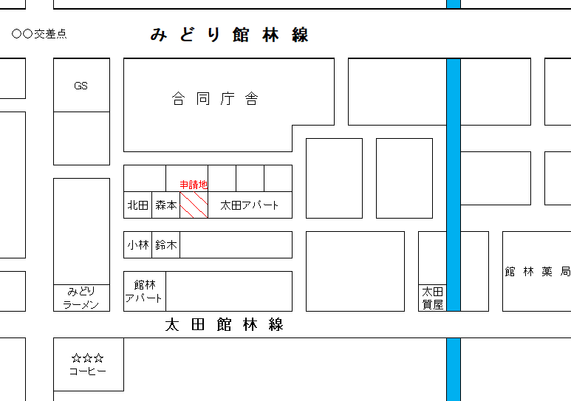 案内図
N
N

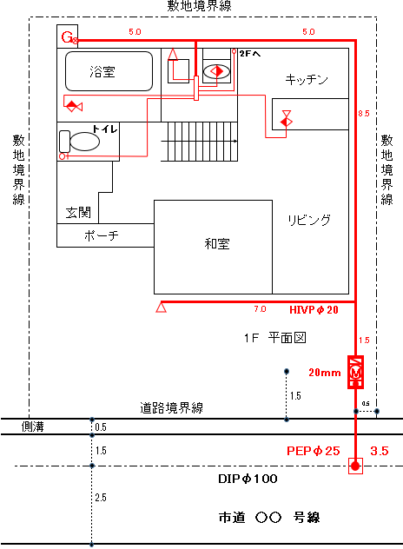
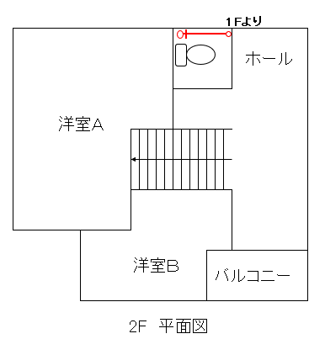

 |  |  |  |  |  |  |  |  |  |  |  |  |  |  | ※申請の工事種別が「新設」「改造」「口径変更」「給水管」等の場合で 基準適合をもって分岐工事が不要の場合はその理由を明記 例）新設受付 元号○年○月○日 第○○号により基準適合 改造受付 元号○年○月○日 第○○号により基準適合 口径変更受付 元号○年○月○日 第○○号により基準適合 給水管受付 元号○年○月○日 第○○号により基準適合 元号○年度本管布設替え工事により基準適合

使用材料（一次側：公道分） |  |  |  |  |  |  |  |  |  |  |  |  | 使用材料（二次側：宅地分）
名称・形状等 |  |  |  | 数量 | 単位 |  | 名称・形状等 |  |  |  | 数量 | 単位 | 名称・形状等 |  |  |  |  | 数量 | 単位 | 名称・形状等 |  |  |  |  |  | 数量 |  | 単位
水道用サドル付分水栓(100×25) |  |  |  | 1.0 | 個 |  |  |  |  |  |  |  | キッチン用シャワー混合水栓・13 |  |  |  |  | 1.0 |  | HIVP・20 |  |  |  |  |  | 27.0 |  | ｍ
PEP・25 |  |  |  | 3.5 | ｍ |  |  |  |  |  |  |  | バス用シャワー混合水栓・13 |  |  |  |  | 1.0 |  | 架橋ポリエチレン管・13 |  |  |  |  |  | 26.0 |  | ｍ
給水管用管埋設明示シート |  |  |  | 1.0 | 式 |  |  |  |  |  |  |  | 洗面用混合水栓・13 |  |  |  |  | 1.0 |  | 架橋ポリエチレン管・16 |  |  |  |  |  | 2.0 |  | ｍ
管埋設識別マーカー |  |  |  | 1.0 | 個 |  |  |  |  |  |  |  | 洗濯機用単水栓・13 |  |  |  |  | 1.0
管引込み位置確認プレート |  |  |  | 1.0 | 個 |  |  |  |  |  |  |  | トイレロータンク・13 |  |  |  |  | 2.0 |  | 量水器（企業団貸与品）・20 |  |  |  |  |  | 1.0 |  | 個
仮復旧 |  |  |  | 1.5 | ｍ2 |  |  |  |  |  |  |  | コン柱用単水栓・13 |  |  |  |  | 1.0 |  | メーターユニット・20 |  |  |  |  |  | 1.0 |  | 個
本復旧 |  |  |  | 3.7 | ｍ2 |  |  |  |  |  |  |  | 13㎜ 計 |  |  |  |  | 7.0 | 栓 | メーターボックス・20 |  |  |  |  |  | 1.0 |  | 個

 |  |  |  |  |  |  |  |  |  |  |  |  | 給湯器用止水栓・20 |  |  |  |  | 1.0
 |  |  |  |  |  |  |  |  |  |  |  |  | 20㎜ 計 |  |  |  |  | 1.0 | 栓

配水管水圧 |  | Mpa |  |  |  |  | 残留塩素 |  | ㎎/l(ppm)

